sheet1
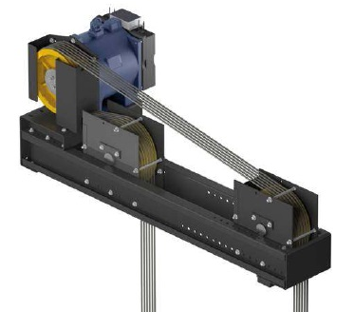
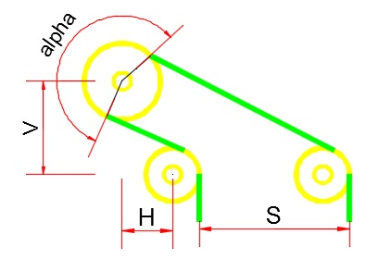
V | 40 | فاصله عمودی مرکز تا مرکز فلکه ها

S | 110 | فاصله سیم تا سیم

H | 33 | فاصله مرکز تا مرکز افقی

 | 32 | قطر فلکه کشش

 | 32 | قطر فلکه انحراف

alpha | 183.2 | زاویه کشش به دست آمده

